Лист 1
Прайс-лист
МИР ПРЯЖИ

В валюте: руб. (курс 1).
Цены указаны на 07.08.2020

№ | Номенклатура/ Характеристика номенклатуры | Описание | Изображение | Артикул | Цена | Ед. | Остаток | Ссылка на сайт
 | Карабин 2 шт. никель+бронза 13 мм, HEMLINE | Карабин 2 шт. никель+бронза 13 мм, HEMLINE | 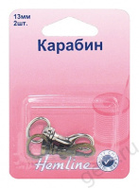 | 453.13.A | 45.93 |  |  | Изображение
 | Карабин 2 шт. никель+бронза 13 мм, HEMLINE |  |  |  | 45.93 | шт | 7 | Изображение
 | Карабин бронза 13 мм, HEMLINE | Карабин бронза 13 мм, HEMLINE | 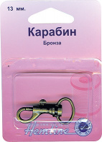 | 482.13.B | 36.39 |  |  | Изображение
 | Карабин бронза 13 мм, HEMLINE |  |  |  | 36.39 | шт | 12 | Изображение
 | Карабин бронза 15 мм | Карабин бронза 15 мм |  | 482.15.B | 41.71 |  |  | Изображение
 | Карабин бронза 15 мм |  |  |  | 41.71 | шт | 13 | Изображение
 | Карабин бронза 20 мм | Карабин бронза 20 мм |  | 482.20.B | 47.90 |  |  | Изображение
 | Карабин бронза 20 мм |  |  |  | 47.90 | шт | 12 | Изображение
 | Карабин бронза 25 мм | Карабин бронза 25 мм |  | 482.25.B | 48.83 |  |  | Изображение
 | Карабин бронза 25 мм |  |  |  | 48.83 | шт | 6 | Изображение
 | Карабин металлический "Hemline" 4517.13.RG 2 шт, металл, розовое золото | Карабин металлический "Hemline" 4517.13.RG 2 шт, металл, розовое золото | 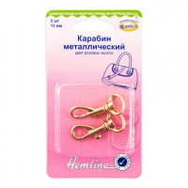 | 4517.13.RG | 60.36 |  |  | Изображение
 | Карабин металлический "Hemline" 4517.13.RG 2 шт, металл, розовое золото |  |  |  | 60.36 | шт | 4 | Изображение
 | Карабин никель 13 мм, HEMLINE | Карабин никель 13 мм, HEMLINE | 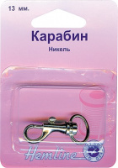 | 482.13.N | 35.11 |  |  | Изображение
 | Карабин никель 13 мм, HEMLINE |  |  |  | 35.11 | шт | 10 | Изображение
 | Карабин никель 15 мм, HEMLINE | Карабин никель 15 мм, HEMLINE | 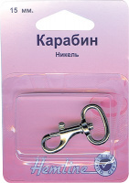 | 482.15.N | 37.67 |  |  | Изображение
 | Карабин никель 15 мм, HEMLINE |  |  |  | 37.67 | шт | 10 | Изображение
 | Карабин никель 20 мм | Карабин никель 20 мм |  | 482.20.N | 44.61 |  |  | Изображение
 | Карабин никель 20 мм |  |  |  | 44.61 | шт | 13 | Изображение
 | Карабин никель 25 мм | Карабин никель 25 мм |  | 482.25.N | 47.24 |  |  | Изображение
 | Карабин никель 25 мм |  |  |  | 47.24 | шт | 8 | Изображение
 | Карабин никель 35 мм | Карабин никель 35 мм |  | 482.35.N | 55.77 |  |  | Изображение
 | Карабин никель 35 мм |  |  |  | 55.77 | шт | 5 | Изображение
 | Карабин,2шт,никель+бронза,20мм | Карабин,2шт,никель+бронза,20мм | 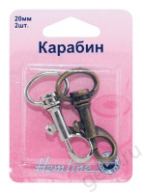 | 453.20.А | 61.11 |  |  | Изображение
 | Карабин,2шт,никель+бронза,20мм |  |  |  | 61.11 | шт | 9 | Изображение
 | Кнопки магнитные пришивные "Hemline" 481.NK 18 мм, 3 пары, никель | Кнопки магнитные пришивные "Hemline" 481.NK 18 мм, 3 пары, никель | 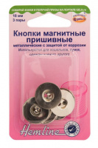 | 481.NK | 110.45 |  |  | Изображение
 | Кнопки магнитные пришивные "Hemline" 481.NK 18 мм, 3 пары, никель |  |  |  | 110.45 | шт | 2 | Изображение
 | Ножки для сумок "Hemline" 4506C.GD 15 мм, 4 шт, металл, золотой | Ножки для сумок "Hemline" 4506C.GD 15 мм, 4 шт, металл, золотой | 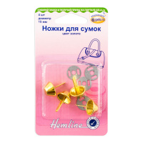 | 4506C.GD | 51.36 |  |  | Изображение
 | Ножки для сумок "Hemline" 4506C.GD 15 мм, 4 шт, металл, золотой |  |  |  | 51.36 | шт | 5 | Изображение
 | Ножки для сумок "Hemline" 4506C.NB 15 мм, 4 шт, металл, пушечная бронза | Ножки для сумок "Hemline" 4506C.NB 15 мм, 4 шт, металл, пушечная бронза | 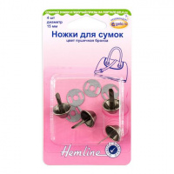 | 4506C.NB | 51.36 |  |  | Изображение
 | Ножки для сумок "Hemline" 4506C.NB 15 мм, 4 шт, металл, пушечная бронза |  |  |  | 51.36 | шт | 2 | Изображение
 | Полукольца разъемные "Hemline" 4516.20.NB 20 мм, 2 шт, металл, пушечная бронза | Полукольца разъемные "Hemline" 4516.20.NB 20 мм, 2 шт, металл, пушечная бронза | 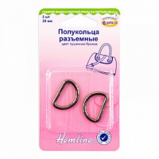 | 4516.20.NB | 35.11 |  |  | Изображение
 | Полукольца разъемные "Hemline" 4516.20.NB 20 мм, 2 шт, металл, пушечная бронза |  |  |  | 35.11 | шт | 9 | Изображение
 | Полукольца разъемные "Hemline" 4516.20.RG 20 мм, 2 шт, металл, розовое золото | Полукольца разъемные "Hemline" 4516.20.RG 20 мм, 2 шт, металл, розовое золото | 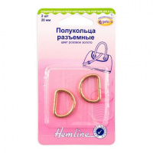 | 4516.20.RG | 35.11 |  |  | Изображение
 | Полукольца разъемные "Hemline" 4516.20.RG 20 мм, 2 шт, металл, розовое золото |  |  |  | 35.11 | шт | 10 | Изображение
 | Полукольца разъемные "Hemline" 4516.25.NB 25 мм, 2 шт, металл, пушечная бронза | Полукольца разъемные "Hemline" 4516.25.NB 25 мм, 2 шт, металл, пушечная бронза | 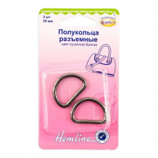 | 4516.25.NB | 39.58 |  |  | Изображение
 | Полукольца разъемные "Hemline" 4516.25.NB 25 мм, 2 шт, металл, пушечная бронза |  |  |  | 39.58 | шт | 7 | Изображение
 | Полукольца разъемные "Hemline" 4516.25.RG 25 мм, 2 шт, металл, розовое золото | Полукольца разъемные "Hemline" 4516.25.RG 25 мм, 2 шт, металл, розовое золото | 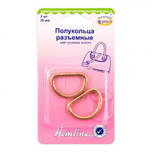 | 4516.25.RG | 39.58 |  |  | Изображение
 | Полукольца разъемные "Hemline" 4516.25.RG 25 мм, 2 шт, металл, розовое золото |  |  |  | 39.58 | шт | 7 | Изображение
 | Полукольца разъемные "Hemline" 4516.32.GD 32мм, 2 шт, металл, золото | Полукольца разъемные "Hemline" 4516.32.GD 32мм, 2 шт, металл, золото | 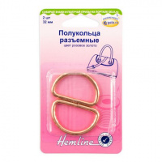 | 4516.32.GD | 42.77 |  |  | Изображение
 | Полукольца разъемные "Hemline" 4516.32.GD 32мм, 2 шт, металл, золото |  |  |  | 42.77 | шт | 1 | Изображение
 | Полукольца разъемные "Hemline" 4516.32.NB 32мм, 2 шт, металл, пушечная бронза | Полукольца разъемные "Hemline" 4516.32.NB 32мм, 2 шт, металл, пушечная бронза | 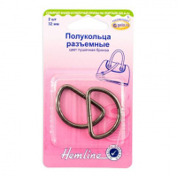 | 4516.32.NB | 42.77 |  |  | Изображение
 | Полукольца разъемные "Hemline" 4516.32.NB 32мм, 2 шт, металл, пушечная бронза |  |  |  | 42.77 | шт | 7 | Изображение
 | Полукольца разъемные "Hemline" 4516.32.NK 32мм, 2 шт, металл, серебряный | Полукольца разъемные "Hemline" 4516.32.NK 32мм, 2 шт, металл, серебряный | 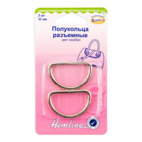 | 4516.32.NK | 42.77 |  |  | Изображение
 | Полукольца разъемные "Hemline" 4516.32.NK 32мм, 2 шт, металл, серебряный |  |  |  | 42.77 | шт | 2 | Изображение
 | Полукольца разъемные "Hemline" 4516.32.RG 32 мм, 2 шт, металл, розовое золото | Полукольца разъемные "Hemline" 4516.32.RG 32 мм, 2 шт, металл, розовое золото |  | 4516.32.RG | 42.77 |  |  | Изображение
 | Полукольца разъемные "Hemline" 4516.32.RG 32 мм, 2 шт, металл, розовое золото |  |  |  | 42.77 | шт | 5 | Изображение
 | Полукольца разъемные, 12мм, 2,5см, 4шт. цвет никель | Полукольца разъемные, 12мм, 2,5см, 4шт. цвет никель | 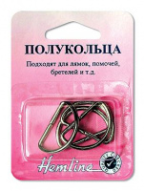 | 462.25 | 26.81 |  |  | Изображение
 | Полукольца разъемные, 12мм, 2,5см, 4шт. цвет никель |  |  |  | 26.81 | шт | 6 | Изображение
 | Полукольца,1.2см, 4шт | Полукольца,1.2см, 4шт | 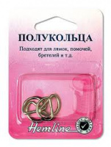 | 462.12 | 33.79 |  |  | Изображение
 | Полукольца,1.2см, 4шт |  |  |  | 33.79 | шт | 9 | Изображение
 | Полукольца,20см, 4шт | Полукольца,20см, 4шт | 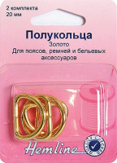 | 462G.20 | 49.15 |  |  | Изображение
 | Полукольца,20см, 4шт |  |  |  | 49.15 | шт | 6 | Изображение
 | Полукольца,2см, 4шт | Полукольца,2см, 4шт | 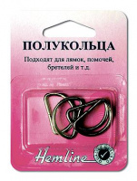 | 462.20 | 41.99 |  |  | Изображение
 | Полукольца,2см, 4шт |  |  |  | 41.99 | шт | 9 | Изображение
 | Пряжка для сумок, перевязи для багажа, палаток, черная 2,5см | Пряжка для сумок, перевязи для багажа, палаток, черная 2,5см |  | 454.25.B | 44.68 |  |  | Изображение
 | Пряжка для сумок, перевязи для багажа, палаток, черная 2,5см |  |  |  | 44.68 | шт | 10 | Изображение
 | Рамка для сумок "Hemline" 4503.30.GD 30 мм, 2 шт, металл, золотой | Рамка для сумок "Hemline" 4503.30.GD 30 мм, 2 шт, металл, золотой | 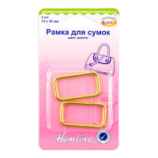 | 4503.30.GD | 40.86 |  |  | Изображение
 | Рамка для сумок "Hemline" 4503.30.GD 30 мм, 2 шт, металл, золотой |  |  |  | 40.86 | шт | 9 | Изображение
 | Рамка для сумок "Hemline" 4503.30.NB 30 мм, 2 шт, металл, пушечная бронза | Рамка для сумок "Hemline" 4503.30.NB 30 мм, 2 шт, металл, пушечная бронза | 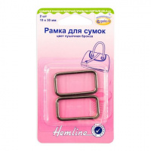 | 4503.30.NB | 40.86 |  |  | Изображение
 | Рамка для сумок "Hemline" 4503.30.NB 30 мм, 2 шт, металл, пушечная бронза |  |  |  | 40.86 | шт | 1 | Изображение
 | Рамка для сумок "Hemline" 4503.30.NK 30 мм, 2 шт, металл, серебро | Рамка для сумок "Hemline" 4503.30.NK 30 мм, 2 шт, металл, серебро | 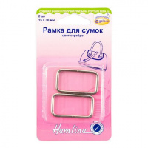 | 4503.30.NK | 40.86 |  |  | Изображение
 | Рамка для сумок "Hemline" 4503.30.NK 30 мм, 2 шт, металл, серебро |  |  |  | 40.86 | шт | 4 | Изображение

